2. Màn hình
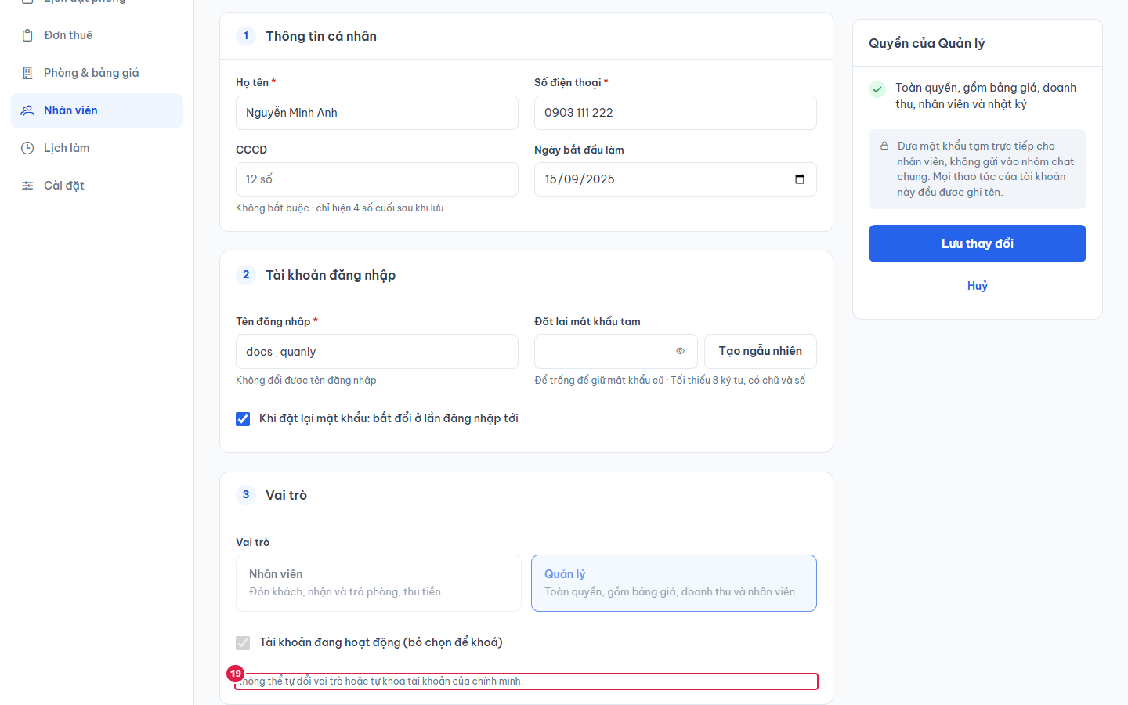
Ảnh 1. Thêm nhân viên (đã bấm Tạo ngẫu nhiên)
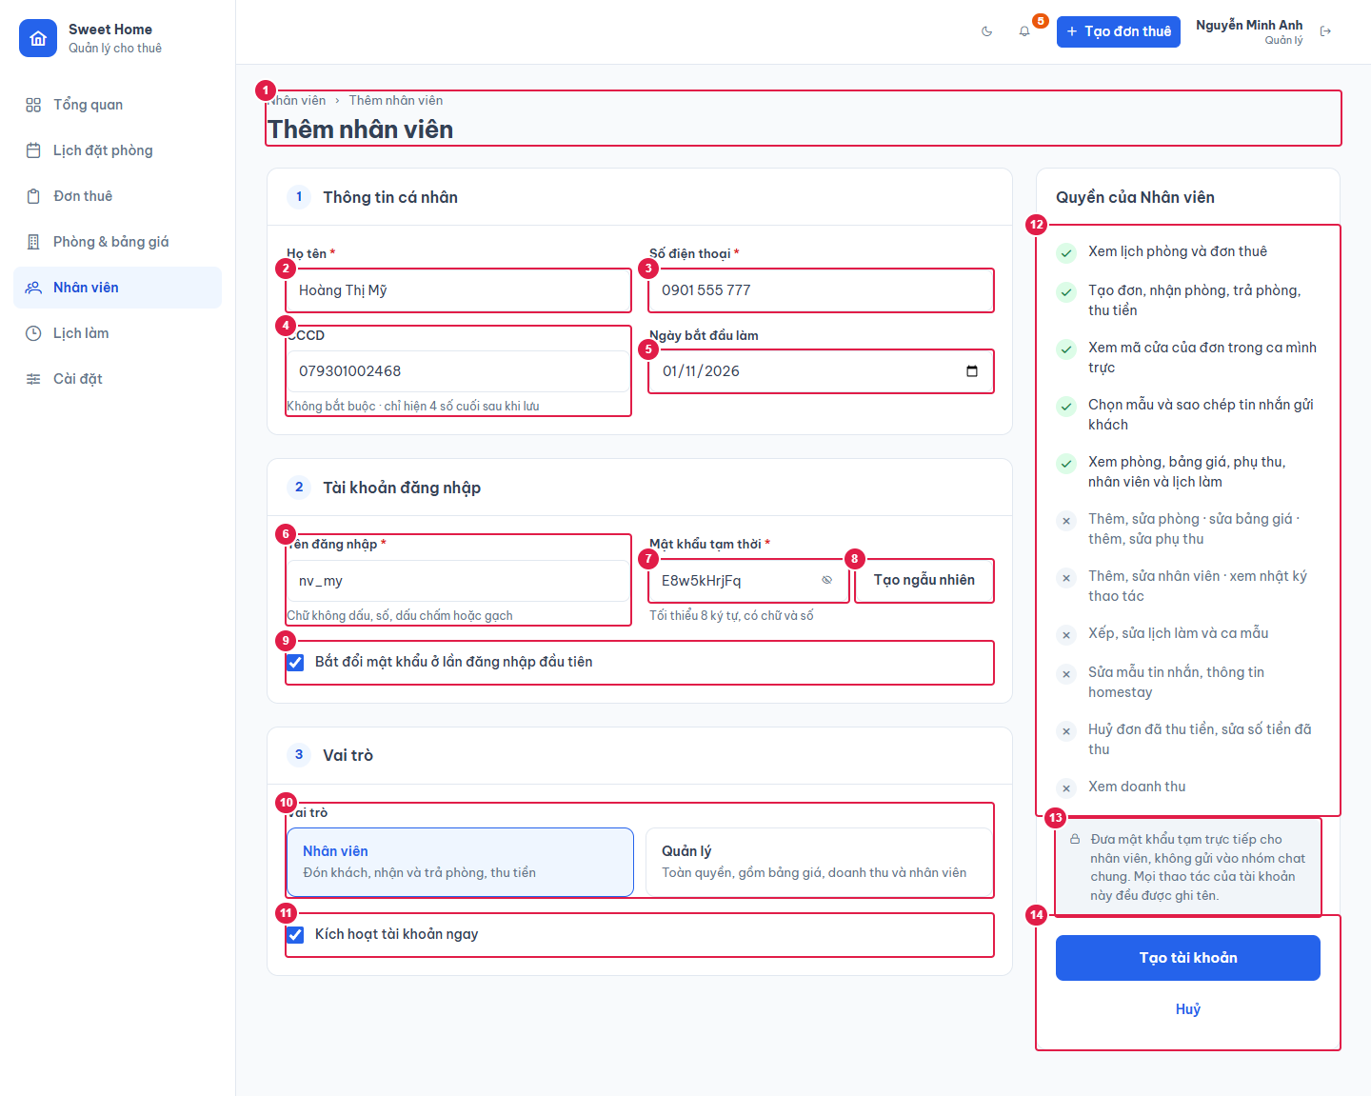

Ảnh 2. Tên đăng nhập, mật khẩu sai quy tắc
Bấm Tạo tài khoản khi form chưa hợp lệ: ô lỗi viền đỏ, dòng gợi ý dưới ô chuyển màu đỏ, đầu form hiện hộp lỗi "Vui lòng nhập đủ các ô bắt buộc (viền đỏ)." (ngoài vùng ảnh), không gửi.
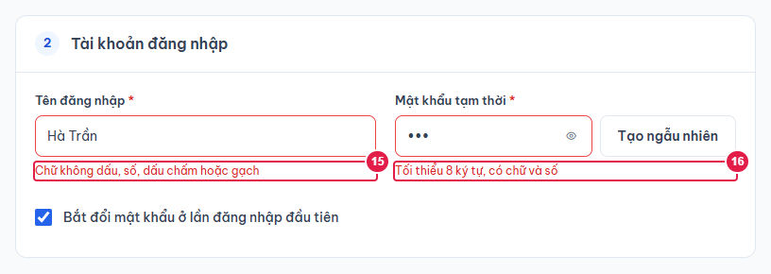

Ảnh 3. Sửa nhân viên
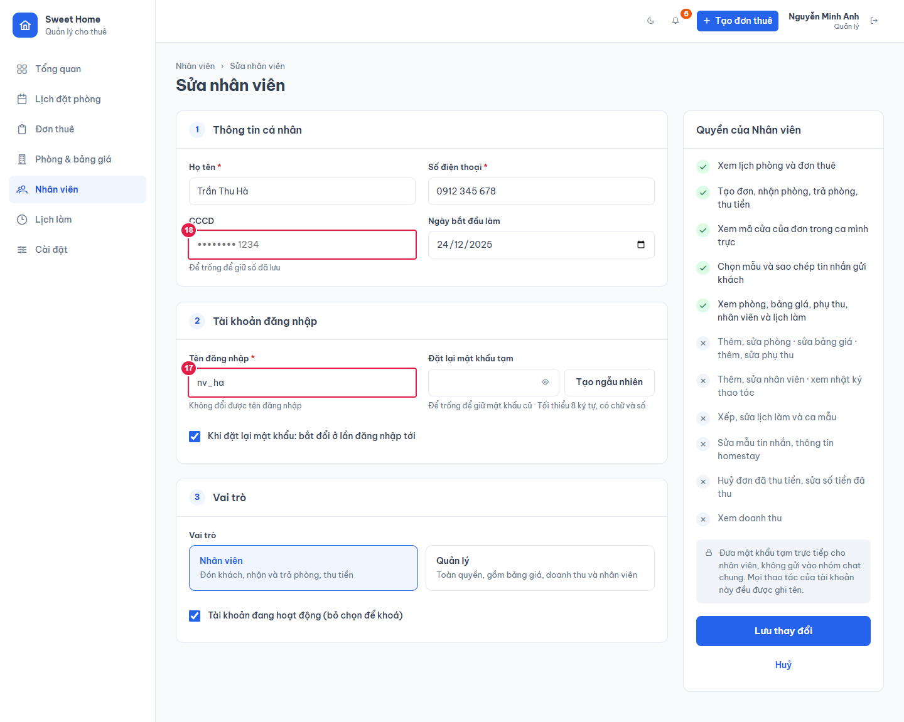

Ảnh 4. Quản lý sửa chính mình: khoá vai trò, trạng thái

